evidencia
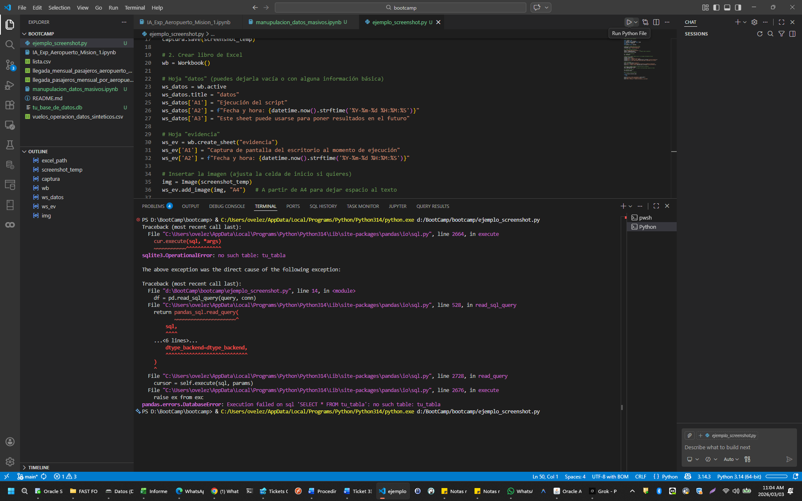
Captura de pantalla del escritorio al momento de ejecución
Fecha y hora: 2026-03-03 11:04:01

